Tipo01
ETE 802 - Fenômenos de Transporte |  |  |  |  |  |  |  |  |  |  |  |  |  |  |  |  |  |  |  | 6
Prof. Bruno Chieregatti
Atividade Avaliativa P1 - Data 13/06/2020
Nome: | Igor Eiki Ferreira Kubota
RA: | 19.02466-5

Enunciado: Rube Golberg foi um cartunista no começo do século XX. Uma de suas histórias mais famosas é intitulada "Inventions of Professor Lucifer Gorgonzola Butts" que baseava em um cientista que desenvolvia dispositivos complexos para realizar tarefas extremamente simples. Esses dispositivos eram baseados em reação em cadeia, onde uma parte executava um movimento que acionava uma outra parte e assim sucessivamente. Hoje em dia, existem concursos das máquinas de Rube Golberg, avaliando criatividade e complexidade. Aqui, em fenômenos de transporte, vamos construir uma máquina de Golberg utilizando os conhecimentos vistos neste semestre para acionar a iluminação de um letreiro. Siga o diagrama da máquina através da planilha e responda as questões propostas, com DUAS casas decimais de precisão, exceto os cálculos dos números de Reynolds, que são números inteiros. BOA PROVA!

1) Inicia-se com um reservatório grande que jogará água a 20°C em outro reservatório. A tubulaçao de saída possui seção transversal retangular, onde a largura é muito maior que a altura, o que permite aproximarmos essa tubulação em um escoamento entre duas placas planas cujo perfil de velocidades está indicado. Sabendo disso, calcule:

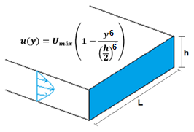

a) Velocidade média do escoamento |  |  |  |  |  |  | (1,0)
Dado: | Umáx |  | 4.2 |  | m/s
Resposta: | Umed |  | 3.6 |  | m/s

$$\dot{∀_{1}}$$
b) Vazão da tubulação |  |  |  |  |  |  | (0,5)
Dado: | L |  | 1500 |  | mm |  | h | 15 |  | mm
Resposta |  |  | 81 |  | L/s

2) No segundo reservatório, há uma saída por baixo que consiste em uma tubulação circular cujo diâmetro está indicado na figura. Após um certo comprimento, a tubulação passa sobre uma restrição de diâmetro, cuja perda de carga é indicada através dos tubos piezométricos. Sabendo que o nível do reservatório permanece constante e que a perda de carga no restante na tubulação é desprezível, calcule (g = 9,81 m/s²):

 |  |  |  |  |  |  |  |  |  |  |  |  |  |  | 267 | mm

a) Perda de carga na restrição |  |  |  |  |  | (0,25) | 2614.55 |  | Pa

$$V_{antes}$$
$$D_{antes}$$
b) Diâmetro antes da restrição |  |  |  |  |  |  | (0,25)
Dado: |  |  | 1.53 |  | m/s
Resposta: |  |  | 259.6 |  | mm |  |  |  |  |  |  | 3) A tubulação chega a um trocador de calor que resfria a água para uma temperatura de 10°C. Após sair do trocador de calor, a água resfriada segue pela tubulação de saída, de mesmo diâmetro que a entrada, sem perda de carga. Chegando ao seu final, forma-se um jato que atinge perpendicularmente uma placa plana. Considere que o jato atinge toda a área da placa. A força gerada irá acionar um botão. Determine:

c) Se quisermos aplicar a equação de Bernoulli sem correções de perda de carga, liste as três hipóteses fundamentais para que isso ocorra:

 |  |  |  |  |  |  |  |  | (0,5)
1) | Regime Permanente
2) | Fluído não Viscoso
3) | Fluído Incompressível
 |  |  |  |  |  |  |  |  |  |  |  | a) O número de Reynolds na tubulação de saída (0,25)
d) Velocidade depois da restrição |  |  |  |  |  |  | (0,25) | 2.75 | m/s |  |  |  |  |  |  |  |  | Resposta: |  | 407881

 |  |  |  |  |  |  |  |  |  |  |  | b) O escoamento é laminar ou turbulento? (0,25)
 |  |  |  |  |  |  |  |  |  |  |  | Turbulento
TROCADOR DE CALOR
 |  |  |  |  |  |  |  |  |  | B |  | c) o coeficiente de arrasto da placa (0,25)
$$b_{placa}$$
 |  |  |  |  |  |  |  |  |  |  |  | Dado: |  |  | 135 | mm | Resposta: |  | 1.13
$$h_{placa}$$
 |  |  |  |  |  |  |  |  |  |  |  |  |  |  | 70 | mm

 |  |  |  |  |  |  |  |  |  |  |  | d) a força de arrasto que aciona o botão (0,5): |  |  |  |  |  |  | 40.47 |  | N

 |  |  |  |  |  |  |  |  | 180 |  | m |  |  |  |  | 4) O conjunto moto-bomba acionado pelo botão retira água a 10°C de um lago e bombeia até uma caixa elevada, cujo desnível é indicado na figura. Considere a tubulação feita de PVC com os diâmetros indicados abaixo. Despreze a perda distribuída na sucção e as perdas singulares na sucção e recalque (válvulas e cotovelos) estão indicadas na própria figura. De posse dessas informações, calcule:
 |  |  |  | fio
 |  |  |  |  |  |  |  |  | 5 | m

Válvula gaveta |  |  |  |  | Válvula gaveta |  |  |  | 120 | m
 |  |  |  |  |  |  |  |  |  |  |  |  | 15 |  | m

 |  |  |  |  |  |  |  |  | 5 | m
 |  | Bomba
 |  |  |  |  |  |  | 25 | m

 |  |  |  | Dado: |  | Diâmetro Sucção: |  |  | 140 |  | mm | Vazão | 64.8 |  | m³/h
 |  |  |  |  |  | Diâmetro Recalque: |  |  | 100 |  | mm | Rendimento bomba |  |  | 73 | %

 |  |  |  | a) Perda de carga singular na sucção |  |  |  |  |  | (0,25) | 0.11 |  | m | Peça |  | K
 |  |  |  |  |  |  |  |  |  |  |  |  |  | Entrada |  | 0.5
 |  |  |  | b) Perda de carga singular no recalque |  |  |  |  |  | (0,25) | 1.29 |  | m | Saída |  | 1.0
 |  |  |  |  |  |  |  |  |  |  |  |  |  | Cotovelo |  | 0.9
 |  |  |  | c) Perda distribuída no recalque |  |  |  |  |  | (0,5) | 14.29 |  | m | Válvula |  | 0.2

 |  |  |  | d) Carga da Bomba |  |  |  |  |  | (0,5) | 30.69 |  | m

 |  |  |  | e) Potência da bomba |  |  |  |  |  | (0,5) | 7.42 |  | kW

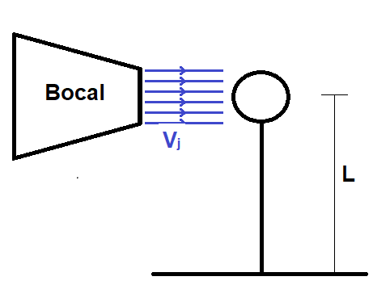
 |  |  | Desnível: |  |  |  | 46 | m
 |  |  | Comprimento: |  |  |  | 99 | m

 |  |  |  |  |  |  | Turbina

 | 5) Do mesmo lago, há uma outra saída de mesmo diâmetro que a tubulação de recalque do conjunto moto-bomba, mas é feita de aço carbono comercial novo. Esta tubulação encaminha água para uma turbina que irá produzir energia para um letreiro luminoso do próximo exercício. Após passar pela turbina, a água passa por um bocal convergente de tal maneira que seu jato atinge uma esfera, fazendo a força de arrasto manter uma alavanca acionada. Desprezando as perdas de carga singular da tubulação de sucção da turbina, as perdas de carga da tubulação de saída da turbina e a energia cinética do jato, determine:

 | Rendimento turbina: |  |  |  |  |  | 80 | % |  |  | Diâmetro de saída do bocal: |  |  |  | 70 | mm
 | Vazão da Turbina: |  |  |  |  |  | 129.60 | m³/h |  |  | Diâmetro Esfera: |  |  |  | 60 | mm
 |  |  |  |  |  |  |  |  |  |  | Comprimento Alavanca: |  |  |  | 360 | mm

 | a) Carga da tubina |  |  |  |  |  |  | (0,25) | 22.63 |  | m | e) Coeficiente de Arrasto da esfera |  |  |  |  | (0,25) | 0.08

 | b) Potência da turbina |  |  |  |  |  |  | (0,25) | 6.39 |  | kW | f) Força de arrasto da esfera |  |  |  |  | (0,25) | 9.94 | N

 | c) Velocidade de saída do bocal (Vj) |  |  |  |  |  |  | (0,25) | 9.35 |  | m/s | g) Momento na base da alavanca |  |  |  |  | (0,5) | 3.58 | N.m

 | d) Número de Reynolds na esfera |  |  |  |  |  |  | (0,25) | 429630

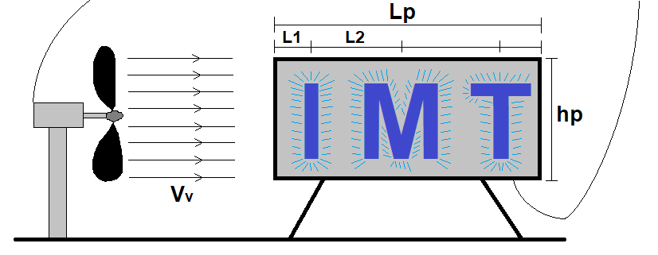

 | 6) A energia produzida pela turbina é encaminhada através de um fio até um letreiro e um ventilador conforme indica a figura. O ventilador produz um escoamento de ar a 20°C que circula paralelamente ao comprimento do letreiro. Sabendo disso, determine:

 | Dado: |  | Vv |  | 1.5 |  | m/s |  | L1 | 1.5 |  | m
 |  |  |  |  |  |  |  |  | L2 | 2.25 |  | m

 | a) O número de Reynolds no centro da letra I (0,5) |  |  |  |  |  |  |  |  |  | 146189

 | b) A espessura da camada limite no centro da letra I (0,25) |  |  |  |  |  |  |  |  |  | 19.62 |  | mm

 | c) A espessura da camada limite no centro da letra M (0,25) |  |  |  |  |  |  |  |  |  | 31.02 |  | mm

 | d) A distância em relação ao bordo de ataque onde a camada limite fica turbulenta (0,5) |  |  |  |  |  |  |  |  |  | 5.13 |  | m

 | e) A espessura na camada limite no final da placa (0,5) |  |  |  |  |  |  |  |  |  | 192.46 |  | mm

